Descrizione
rev. 2016 | Click qui per la Matrice Acquisti
 | PRESENTAZIONE
 | LABORATORIO DI TOPOGRAFIA TPS

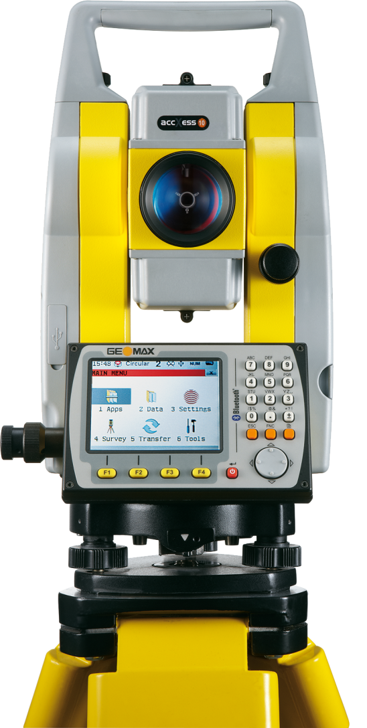

 | OBIETTIVI E FINALITÀ DELLA SOLUZIONE
 | In questo progetto si utilizzano sistemi di misura moderni,stazione totale autonoma, per la rilevazione topografica. È possibile elaborare le informazioni provenienti dallo strumento tramite software di post-elaborazione.

 | LA SOLUZIONE È COMPOSTA DA:
 | STAZIONE TOTALE per realizzare rilievi topografici classici tramite triangolazione.
 | SOFTWARE per la elaborazione dati provenienti da stazione totale

 | DESCRIZIONE PROGETTO
 | Il progetto prevede di abbinare una Stazione Totale e un software in ambiente windows per la elaborazione dei dati provenienti dalla stazione. Questo nuovo metodo di lavoro consente di ottenere rilievi completi, elaborabili tramite i software in dotazione.

